20150721
序号 | 状态 | 所属系统 | 测试问题描述 | 系统开发PIC | 测试及审核 | 修改结果
1 | pending | 打印的美观 | 在菜单下面增加常用的大图标方便客户用,例如: | 杨恒连 | 徐凯
2 | pending | 模版设置 | 增加单据类型在界面部分供需要设置界面时使用 | 杨恒连 | 徐凯
3 | pending | 模版设置 | 模版可以导入导出 | 杨恒连 | 徐凯
4 | pending | EXCEL数据导入 | 可在我方初稿上增加查询，按收货人查询 | 杨恒连 | 徐凯
5 | pending | 模版设置 | 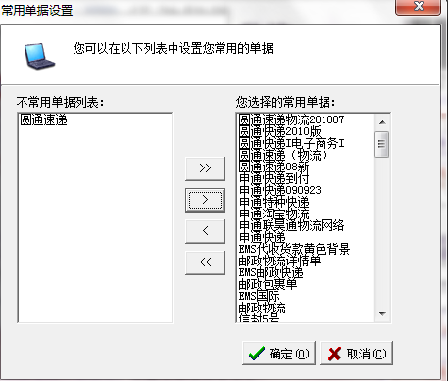 选取模版做为默认模版 | 杨恒连 | 徐凯

